对比表
型号 | Rd-60 | Rd-61
产品图片 | 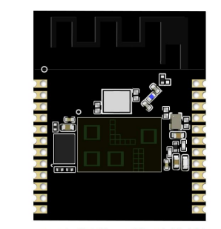 | 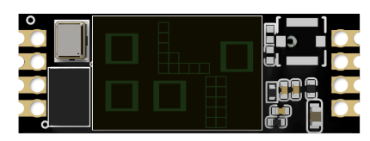
封装形式 | SMD24 兼容 DIP-24 | SMD8 兼容 DIP-8
尺寸(mm) | 22.5*18.5*5.8(±0.2)mm（带排针） 22.5*18.5*1.6(±0.2)mm（无排针） | 18.5*6.5*5.8(±0.2)mm（带排针） 18.5*6.5*1.6(±0.2)mm（无排针）
天线类型 | 雷达：AiP 天线 蓝牙：板载天线 | 雷达：AiP 天线
供电范围 | 供电电压 1.7V ~ 5.5V，典型值 3.3V，供电电流≥500mA | 供电电压 1.7V ~ 5.5V，典型值 3.3V，供电电流≥500mA
支持接口 | UART/IIC | UART
可用IO口数量 | 16 个 | 5个

